Лист1
 | 1 | 2 | 3 | 4 | Обратная матрица |  |  |  |  | Единичная матрица |  |  |  |  | найдём координаты вектора x = (1,2,3,4) в базисе h1 h2 h3 h4 |  |  |  |  |  | При помощи
h1 | 0.67612340378 | 0.50709255284 | 0.50709255284 | 0.16903085095 | 0.67612340378 | -0.25958706583 | -0.23846812565 | 0.64699663922 |  | 1 | -1.1102230246E-16 | -5.5511151231E-17 | -2.7755575616E-17 | x= |  | у1 | у2 | у3 | у4
h2 | -0.25958706583 | 0.62300895798 | -0.46725671849 | 0.57109154482 | 0.50709255284 | 0.62300895798 | -0.41069510528 | -0.43133109281 |  | -1.1102230246E-16 | 1 | 5.5511151231E-17 | 1.6653345369E-16 |  | 1 | 0.67612340378 | 0.50709255284 | 0.50709255284 | 0.16903085095 | 1.8593393604 | 1) | Независимы
h3 | -0.23846812565 | -0.41069510528 | 0.4835603659 | 0.73527672075 | 0.50709255284 | -0.46725671849 | 0.4835603659 | -0.53916386602 |  | 0 | -2.7755575616E-17 | 1 | -8.3266726847E-17 |  | 2 | -0.51917413165 | 0,623008957981398*2 | -0.93451343697 | 1.1421830896 | -0.31150447899 | 2) | 4a1 - 3a2 + a3 - 2a4 = 1 ;3a1 - a3 - 2a4 = 2 ;3a1 - 3a2 + 2a3 - 2a4 = 3 ;a1 + a2 + 2a4 = 4
h4 | 0.64699663922 | -0.43133109281 | -0.53916386602 | 0.32349831961 | 0.16903085095 | 0.57109154482 | 0.73527672075 | 0.32349831961 |  | 0 | 2.7755575616E-17 | 1.1102230246E-16 | 1 |  | 3 | -0.71540437695 | -1.2320853159 | 1.4506810977 | 2.2058301623 | 1.7090215671
detA | 1 |  |  |  |  |  |  |  |  |  |  |  |  |  | 4 | 2.5879865569 | -1.7253243713 | -2.1566554641 | 1.2939932784 | 3.9968028887E-15 |  | Решив эту систему, получим значения коэффициентов:

е1 | 4 | 3 | 3 | 1 | ||е1|| | 5.9160797831 |  | h1 | 0.67612340378 | 0.50709255284 | 0.50709255284 | 0.16903085095 |  | (e2,h1) | -3.3806170189 |  |  |  |  |  |  | a1 = 1/2 a2 = -5/4 a3 = 3/4 a4 = 3/2
e2 | -3 | 0 | -3 | 1 | ||e2|| | 4.3588989435 |  |  |  |  |  |  |  | (e3,h1) | 1.1832159566
g2= | -0.71428571429 | 1.7142857143 | -1.2857142857 | 1.5714285714 | ||g2|| | 2.7516228978 |  | h2 | -0.25958706583 | 0.62300895798 | -0.46725671849 | 0.57109154482 |  | (h1,h2) | 0 |  |  |  |  |  |  | Таким образом, координаты вектора x в данном базисе будут следующими:
e3 | 1 | -1 | 2 | 0 | ||e3|| | 2.4494897428 |  |  |  |  |  |  |  | (e3,h2) | -1.8171094608
g3 | -0.27169811321 | -0.4679245283 | 0.55094339623 | 0.83773584906 | ||g3|| | 1.1393477114 |  | h3 | -0.23846812565 | -0.41069510528 | 0.4835603659 | 0.73527672075 |  | (e4,h1) | -3.042555317 |  |  |  |  |  |  | (1/2; -5/4; 3/4; 3/2)
e4 | -2 | -2 | -2 | 2 | ||e4|| | 4 |  |  |  |  |  |  |  | (e4,h2) | 1.3498527423
g4 | 0.83720930233 | -0.55813953488 | -0.6976744186 | 0.41860465116 | ||g4|| | 1.2939932784 |  | h4 | 0.64699663922 | -0.43133109281 | -0.53916386602 | 0.32349831961 |  | (e4,h3) | 1.8017591716 |  |  |  |  |  | 3)
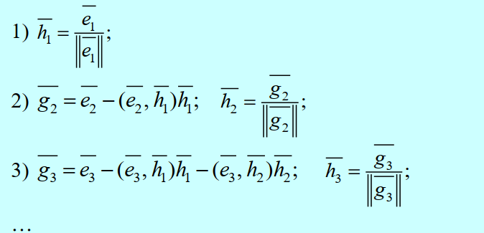
 |  |  |  |  |  |  |  | Проверка
 |  |  |  |  |  |  |  | (h1,h2) | 0
 |  |  |  |  |  |  |  | (h2,h3) | 0
 |  |  |  |  |  |  |  | (h3,h4) | 0

Матрица A:
0.67612340378 | 0.50709255284 | 0.50709255284 | 0.16903085095
-0.25958706583 | 0.62300895798 | -0.46725671849 | 0.57109154482
-0.23846812565 | -0.41069510528 | 0.4835603659 | 0.73527672075
0.64699663922 | -0.43133109281 | -0.53916386602 | 0.32349831961
Матрица B:
1
2
3
4
Обратная матрица A^-1: |  |  | Выделите диапазон A12:D15. Нажмите F2, а затем одновременно клавиши Ctrl+Shift+Enter
0.67612340378 | 0.67612340378 | 0.67612340378 | 0.67612340378
0.67612340378 | 0.67612340378 | 0.67612340378 | 0.67612340378
0.67612340378 | 0.67612340378 | 0.67612340378 | 0.67612340378
0.67612340378 | 0.67612340378 | 0.67612340378 | 0.67612340378
Результат X = A^-1*B: |  |  | Выделите диапазон A17:A20. Нажмите F2, а затем одновременно клавиши Ctrl+Shift+Enter
6.7612340378
6.7612340378
6.7612340378 |  |  |  |  |  | x = | -2.5462535706E+17 | -2.5462535706E+17 | -2.5462535706E+17 | -2.5462535706E+17
6.7612340378 |  |  |  |  |  |  | -2.5462535706E+17 | -2.5462535706E+17 | -2.5462535706E+17 | -2.5462535706E+17
 |  |  |  |  |  |  | -2.5462535706E+17 | -2.5462535706E+17 | -2.5462535706E+17 | -2.5462535706E+17
 |  |  |  |  |  |  | -2.5462535706E+17 | -2.5462535706E+17 | -2.5462535706E+17 | -2.5462535706E+17

